일위대가표
일 위 대 가 표

명 칭 | 규 격 | 수 량 | 단위 | 재 료 비 |  | 노 무 비 |  | 경 비 |  | 합 계 |  | 비 고
 |  |  |  | 단 가 | 금 액 | 단 가 | 금 액 | 단 가 | 금 액 | 단 가 | 금 액
제 1 호표
스터드 볼트 설치(자동용접) |  | 1 | 개 |  | 666 |  | 597 |  | 131 | - | 1,394
특별인부 |  | 0.0009 | 인 |  | - | 214,222 | 192 |  | - | 214,222 | 192
용접공 |  | 0.00152 | 인 | - | - | 267,021 | 405 |  | - | 267,021 | 405
공구손료 및 경장비 | 노무비의 | 22.00 | % |  | - |  | - | 597 | 131 | 597 | 131
웰딩스터드 | 80mm,M22 | 1 | 개 | 635 | 635 |  | - |  | - | 635 | 635
잡재료비 | 주재료의 | 5 | % | 635 | 31 |  |  |  |  | 635 | 31
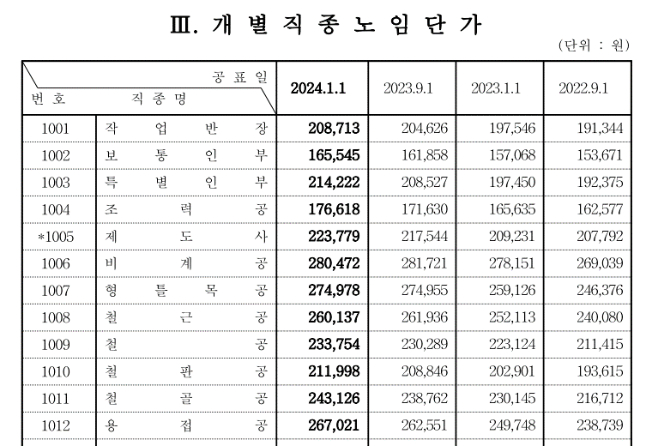

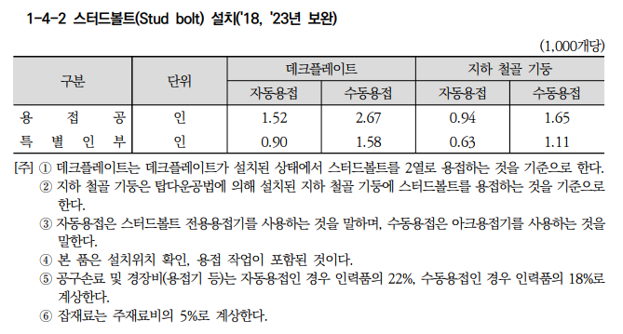

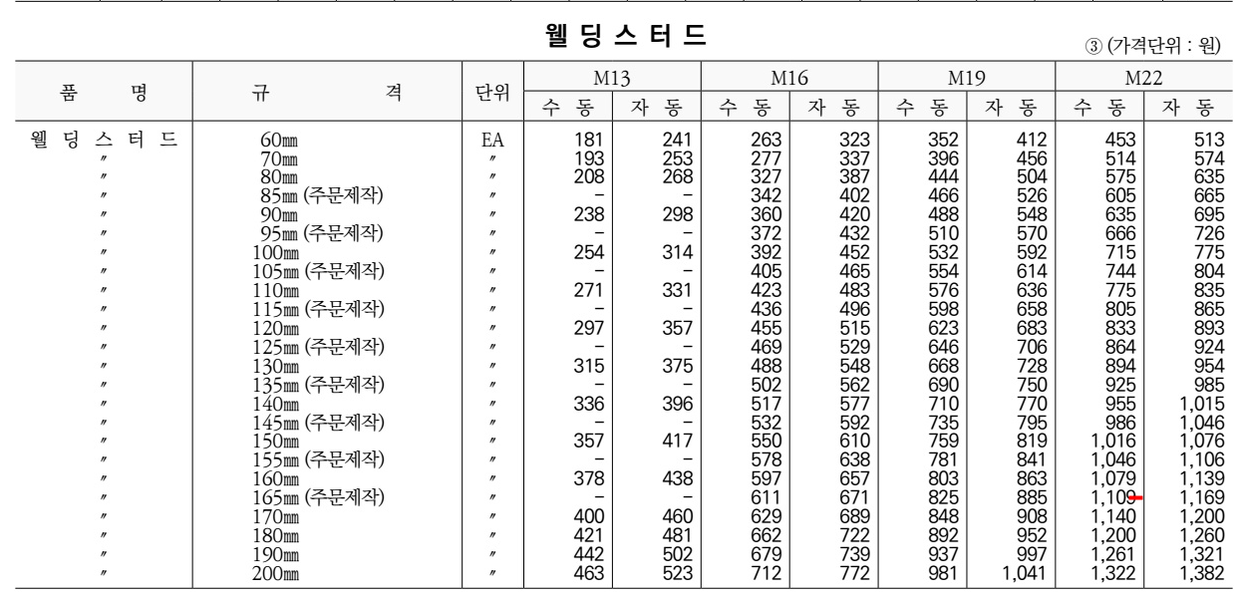

 |  |  |  |  |  |  |  |  |  |  |  |  | 0

기계경비
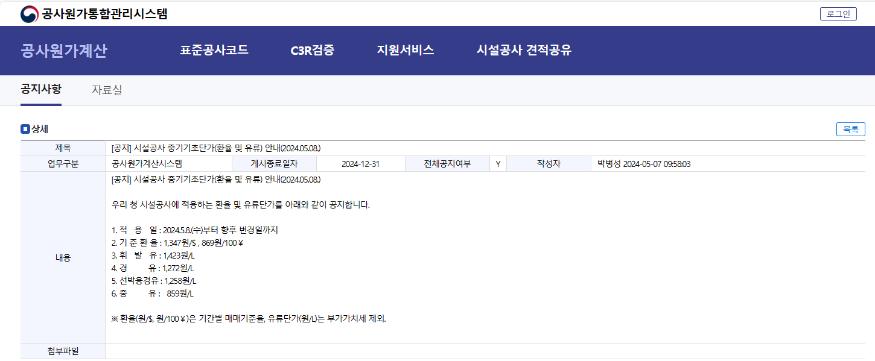


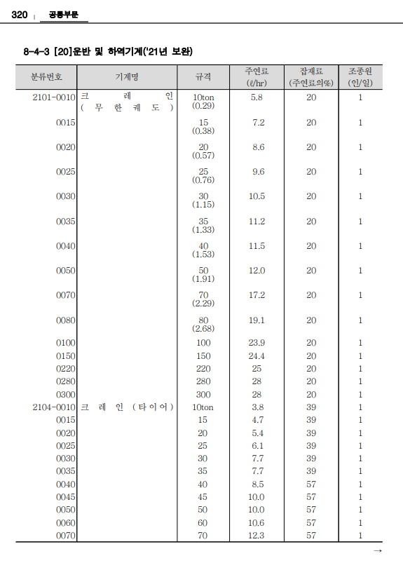
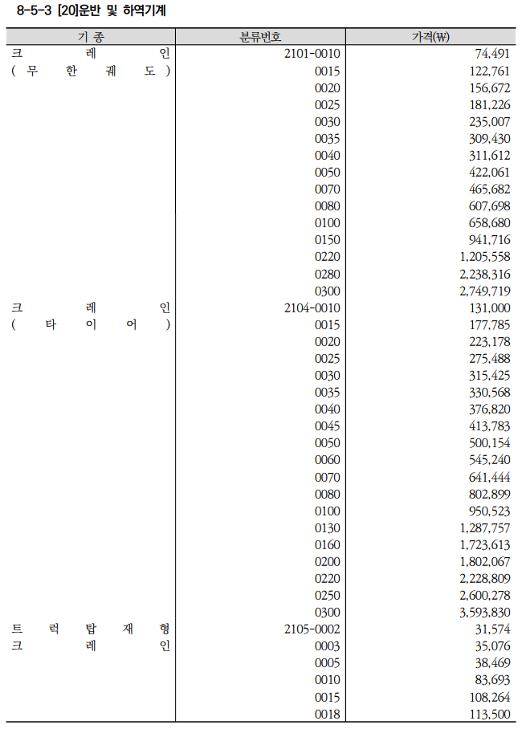
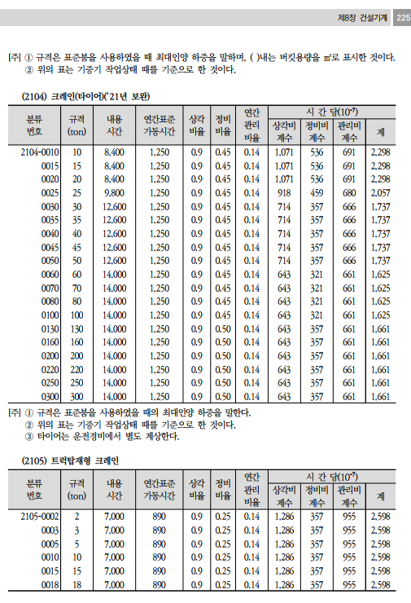
기계경비

명 칭 | 규 격 | 산 출 근 거 |  |  |  |  |  |  |  |  | 재료비 | 노무비 | 경 비 | 합 계 | 비 고
크레인(타이어) | 10 TON |  |  |  |  |  |  |  |  |  | 6,719 | 55,699 | 30,104 | 92,522
손료 |  | 131,000,000 |  |  | ￦× |  | 2,298 |  | × | 10(-7) |  |  | 30,103.8 | 30,104
주연료 | 경유 | 3.8 |  | ℓ | × | 1,272 |  |  |  |  | 4,833.6 |  |  | 4,834
잡 품 | 주연료의 | 39 |  | % | × | 4,834 |  |  |  |  | 1,885.1 |  |  | 1,885
건설기계운전사 |  | 1 | 인 | × | 267,360 |  |  | × | 1/8*16/12*25/20 |  |  | 55,699 |  | 55,699

 |  |  |  |  | `

 |  |  |  |  |  |  |  |  |  |  | 기

 | WJSM

